estribos columnas
DISEÑO POR CORTE EN COLUMNAS CUADRADAS Y RECTANGULARES- RNE E.060
DISEÑO DE ESTRIBOS EN COLUMNAS
(DISEÑO POR RESISTENCIA)

1. DATOS DE ENTRADA

$$∅∙Vn≥Vu$$
$$Vn=Vc+Vs$$
 | fc = | 210.00 | kg/cm2 | Resistencia a la compresion del concreto
 | fy = | 4200.00 | kg/cm2 | Resistencia a la fluencia del acero
 | hn = | 2.50 | m | Altura de la columna (luz libre de la columna)
 | Mu = | 12.00 | ton-m | Momento ultimo
$$Vc=\frac{Vu}{∅}+Vc$$
 | Pu = | 10.00 | ton | Carga ultima
 | b = | 0.35 | m | Base de la columna
 | t = | 0.35 | m | Peralte de la columna
 |  |  |  |  |  |  |  | Vu : | Fuerza cortante amplificada
 |  |  |  |  |  |  |  | Vn : | Resistencia nominal al cortante

2. GEOMETRIA DE LA COLUMNA |  |  |  |  |  |  |  | Vc : | Resistencia nominal al cortante proporcionada por el concreto
 |  |  |  |  |  |  |  | Vs : | Resistencia nominal al cortante proporcionada por el acero de refuerzo
 |  | 0.35

 | 0.35

3. ANALISIS PARA UN SISTEMA RESISTENTE DE MUROS ESTRUCTURALES O DUALES TIPO I
Nos regimos al artículo 21.4 de la norma e.060
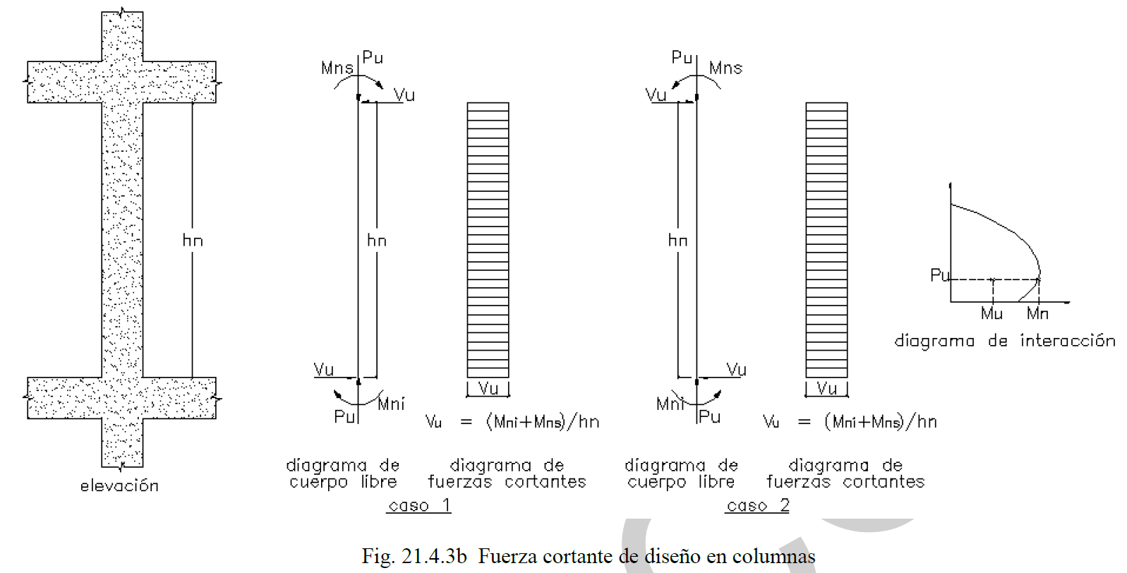

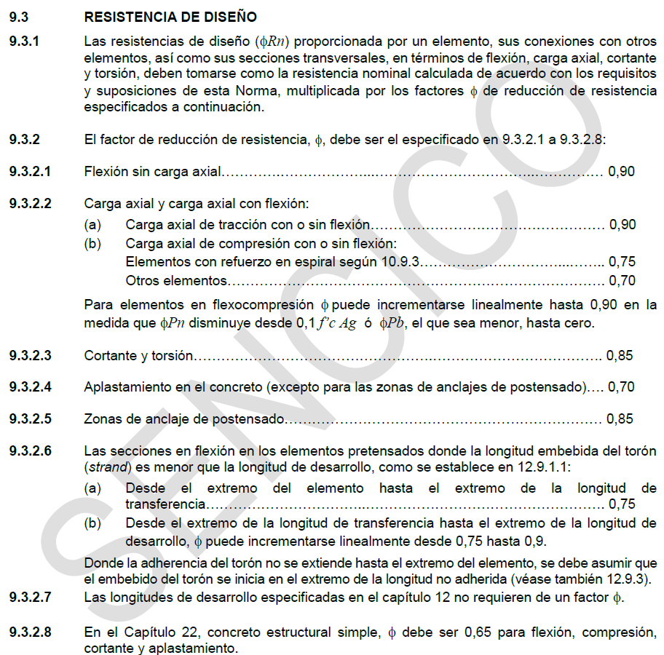

3.1. Calculo de la fuerza cortante en la columna
$$Mn=\frac{Mu}{∅}$$

 | ∅ = | 0.70 | ver tabla 02: Para elementos a compresion con estribos rectangulares

 | Mns = | 17.14 | ton-m
 | Mni = | 17.14 | ton-m

$$Vu=\frac{Mns+Mni}{hn}$$

 | Vu = | 13.71 | ton

3.2. Calculo de la fuerza cortante maxima que puede resistir el concreto

 | Nu = | 10.00 | ton

 |  | 0.35

 |  |  |  |  |  | Acero longitudinal en esquinas
 | 0.35 |  |  | d |  | Acero longitudinal en caras
 |  |  |  |  |  |  |  |  | TABLA 1
 |  |  |  |  |  |  |  |  | ACERO DISPONIBLES EN cm2
 |  |  |  |  |  |  |  |  | N° | DIAMETRO | DIAMETRO | AREA
 |  |  |  |  |  |  |  |  |  | φ (pulg) | cm | cm2
 |  |  |  |  |  |  |  |  | 2 | 8mm | 0.80 | 0.503
 |  |  |  |  |  |  |  |  | 3 | 3/8" | 0.95 | 0.713
 | re = | 4.00 | cm |  | cm |  | cm2 |  | 4 | 1/2" | 1.27 | 1.267
 | Estribo = | 3 | 3/8" | Diametro = | 0.953 | Area = | 0.713 |  | 5 | 5/8" | 1.59 | 1.979
 | Acero en esquinas = | 6 | 3/4" | Diametro = | 1.905 | Area = | 2.850 |  | 6 | 3/4" | 1.91 | 2.850
 | Acero en caras = | 4 | 1/2" | Diametro = | 1.270 | Area = | 1.267 |  | 7 | 7/8" | 2.22 | 3.879
 |  |  |  |  |  |  |  |  | 8 | 1" | 2.54 | 5.067
 | Peralte efectivo |  |  |  |  |  |  |  | 9 | 1 1/8" | 2.86 | 6.413
 | d = | 29.10 | cm |  |  |  |  |  | 10 | 1 1/4" | 3.18 | 7.917
 |  |  |  |  |  |  |  |  | 11 | 1 3/8" | 3.49 | 9.580
$$Vc=0.53∙\left(1+\frac{Nu}{140∙Ag}\right)∙\sqrt{f_{c}^{,}}∙bw∙d$$

$$∅∙Vc=∅∙0.53∙\left(1+\frac{Nu}{140∙Ag}\right)∙\sqrt{f_{c}^{,}}∙bw∙d$$

 |  |  |  |  | Nu : | Carga axial amplificada normal a la sección transversal
 | ∅ = | 0.85 | ver tabla 02: Cortante |  | Ag : | Area bruta de la sección
 | Vc = | 8.28 | ton
 | ∅ · Vc = | 7.04 | ton |  |  |  |  |  | TABLA 2
 |  |  |  |  |  |  |  |  | Coeficientes ∅ para Diseño
 | ∅ · Vc |  | Vu |  |  |  |  |  | Factores ∅ |  | NTE E.060 | ACI 318S-08
 | 7.04 | < | 13.71 | …Verificar - Necesita estribos |  |  |  |  | Flexión |  | 0.90 | 0.90
 |  |  |  |  |  |  |  |  | Compresión |  | 0.70 | 0.65
3.3. Calculo del aporte de los estribos "Vs" |  |  |  |  |  |  |  |  | Cortante |  | 0.85 | 0.75
$$Vs=\frac{Vu}{∅}−Vc$$
 |  |  |  |  |  |  |  |  | Columnas estribadas |  | 0.70
 |  |  |  |  |  |  |  |  | Columnas zunchadas |  | 0.75

$$θ$$
$$θ$$
 | ∅ = | 0.85 | ver tabla 02: Cortante |  |  |  |  | b = | 0.35 |  | 0.18
 |  |  |  |  |  |  |  | t = | 0.35
 | Vs = | 7.86 | ton |  |  |  |  |  |  |  |  | 0.175 | 45 | 0.7853981634

$$cosθ=$$
3.4. Calculo de los estribos |  |  |  |  |  |  |  |  |  |  |  |  | 0.70710678119

 |  | Columna con un estribo |  |  |  | Columna con dos estribos

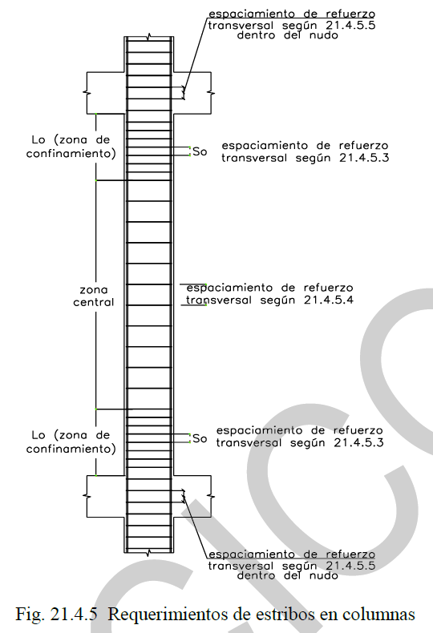
 |  | Planteamos la columna con | 2 | estribos
 |  |  |  |  | cm |  | cm2
 | Diam. Estribo = | 3 | 3/8" | Diametro = | 0.953 | Area = | 0.713

 | Av1 = | 1.43 | cm2
 | Av2 = | 2.43 | cm2

 | Usar: Av = | 2.43 | cm2
$$S=\frac{Av∙fy∙d}{Vs}$$

 | S = | 37.84 | cm
 | Usar: S = | 30 | cm

 | Entonces usar | 2 | estribos de | 3/8" | @ | 30 | cm
 | en la zona critica de la columna,

En el reglamento nacional de edificaciones E.060, nos indica que debemos incorporar parametros sismo resistentes

 | Espaciamiento del refuerzo transversal So (en la zona de confinamiento)
 | a) Ocho veces el diametro de la barra longitudinal confinada de menor diametro.
$$So=8∙db$$

 | So = | 10.16 | cm

 | b) La mitad de la menor dimension de la seccion transversal del elemento (menor dimension de la columna)
$$So=min(\frac{1}{2}∙b; \frac{1}{2}∙t)$$

 | So = | 17.50 | cm
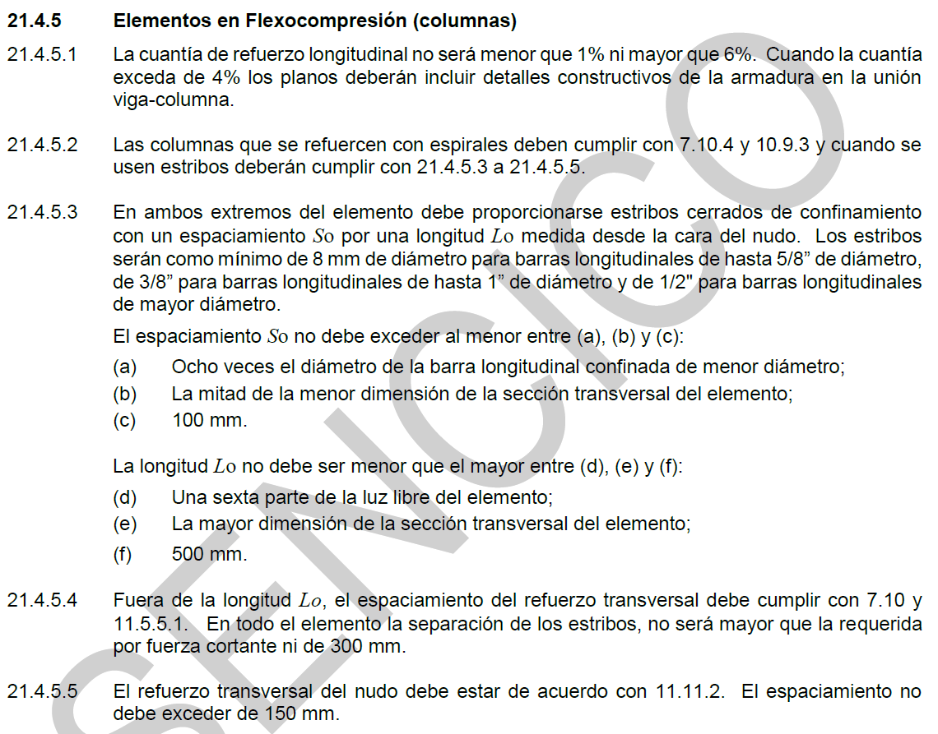
 | c) 100 mm

 | So = | 10.00 | cm

 | Usar: So = | 0.10 | m

 | Longitud Lo (zona de confinamiento)
 | d) Una sexta parte de la luz libre del elemento

$$Lo=\frac{1}{6}∙hn$$

 | Lo = | 0.42 | m

 | e) La mayor dimension de la seccion transversal del elemento

$$Lo=max⁡(b;t)$$

 | Lo = | 0.35 | m

 | f) 500 mm

 | Lo = | 0.50 | m
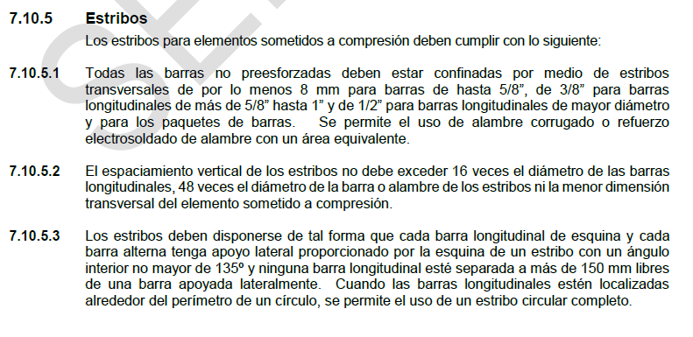
 | Usar: Lo = | 0.50 | m

 | Espaciamiento fuera de la zona de confinamiento (Zona Central)

 | g) Previamente se calculo

 | S1 = | 0.30 | m

 | h) no debe exceder 16 veces el diametro de las barras longitudinales
$$S1=16∙db (longitudinal)$$

 | S1 = | 0.20 | m

 | i) no debe exceder 48 veces el diametro de la barra o alambre de los estribos
$$S1=48∙db (estribo)$$

 | S1 = | 0.46 | m

 | j) no debe exceder la menor dimension transversal del elemento sometido a compresión
$$S1=min(b;t)$$

 | S1 = | 0.35 | m

 | k) 300 mm
$$S1≤300 mm$$

 | S1 = | 0.30 | m

 | Usar: S = | 0.20 | m

4. REPRESENTACION GRAFICA DE LA COLUMNA

 | Usar: | 2 | 3/8", 1 @ 0.05 m, 5 @ 0.1 m, resto @ 0.2032 m, ambos lados


 |  |  |  |  | 1 @ 0.05 m
 | 0.5 m
 |  |  |  | 5 @ 0.1 m

 | 1.5 m |  |  | 8 @ 0.2032 m

 |  |  |  | resto @ 0.2032 m

 | 0.5 m |  |  | 5 @ 0.1 m

 |  |  |  |  | 1 @ 0.05 m

